Sheet1
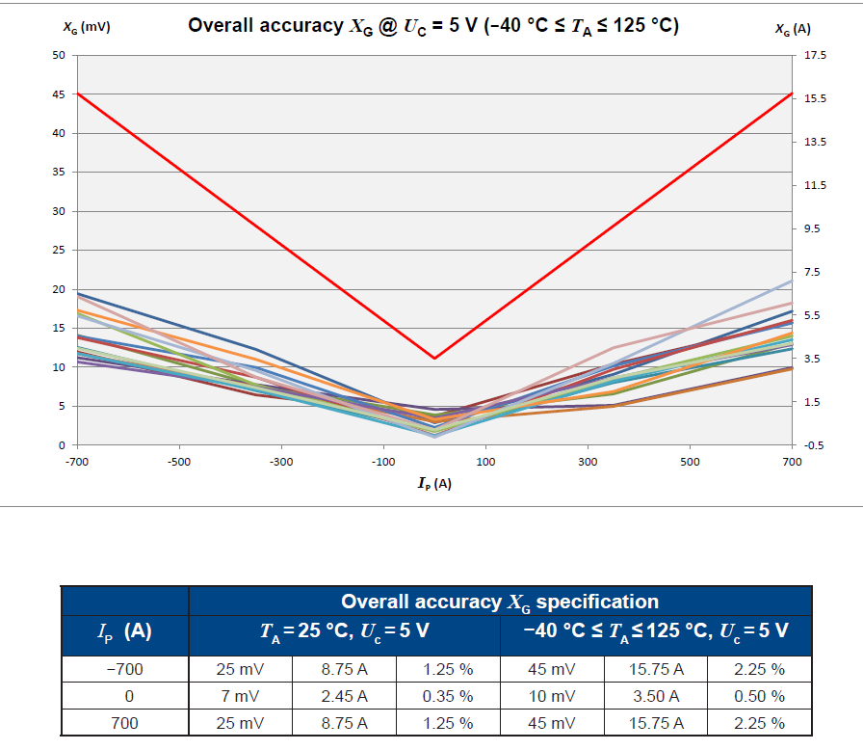
实际电流 | 读取电压 | 解析电流 | 供电电压： | 3.7
0 | 1.8473 | -1.2770908816
49.987 | 1.9519 | 48.198355864
100.143 | 2.0577 | 98.241398556

